Kopskaits, smagums
Valstī reģistrētie noziedzīgie nodarījumi (NN)
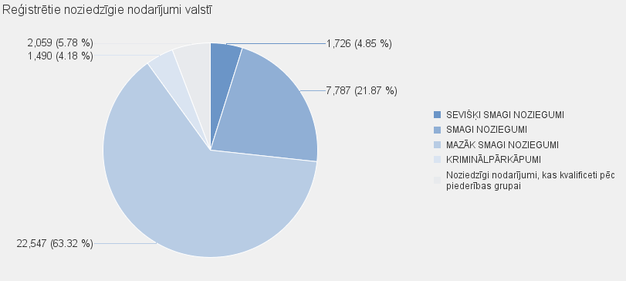
 | NN skaits |  | Noziedzīgi nodarījumi, kas kvalificēti pēc Krimināllikuma panta |  |  |  |  |  | Noziedzīgi nodarījumi, kas kvalificeti pēc piederības grupai
 |  | KOPĀ | SEVIŠĶI SMAGI NOZIEGUMI | SMAGI NOZIEGUMI |  | MAZĀK SMAGI NOZIEGUMI |  | KRIMINĀLPĀRKĀPUMI
Kopā valstī: | 35609 | 33550 | 1726 | 7787 |  | 22547 |  | 1490 | 2059

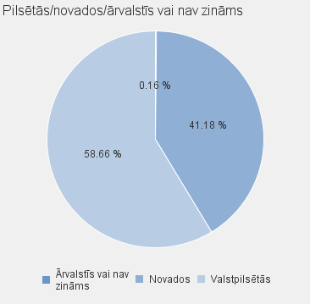
 |  |  |  |  |  |  |  |  |  | NN skaits |  | Noziedzīgi nodarījumi, kas kvalificēti pēc Krimināllikuma panta |  |  |  | Noziedzīgi nodarījumi, kas kvalificeti pēc piederības grupai
 |  |  |  |  | Valstspilsētas/ novads/ ārvalstīs vai nav zināms |  | Nosaukums |  |  |  | Kopā | SEVIŠĶI SMAGI NOZIEGUMI | SMAGI NOZIEGUMI | MAZĀK SMAGI NOZIEGUMI | KRIMINĀLPĀRKĀPUMI
 |  |  |  |  | Valstpilsētās |  | DAUGAVPILS |  |  | 2091 | 1966 | 59 | 496 | 1352 | 59 | 125
 |  |  |  |  | Valstpilsētās |  | JELGAVA |  |  | 862 | 742 | 38 | 121 | 543 | 40 | 120
 |  |  |  |  | Valstpilsētās |  | JŪRMALA |  |  | 837 | 784 | 38 | 218 | 485 | 43 | 53
 |  |  |  |  | Valstpilsētās |  | LIEPĀJA |  |  | 1178 | 1142 | 43 | 177 | 895 | 27 | 36
 |  |  |  |  | Valstpilsētās |  | RĒZEKNE |  |  | 711 | 684 | 15 | 133 | 516 | 20 | 27
 |  |  |  |  | Valstpilsētās |  | RĪGA |  |  | 14656 | 13882 | 748 | 3362 | 9295 | 477 | 774
 |  |  |  |  | Valstpilsētās |  | VENTSPILS |  |  | 554 | 549 | 31 | 116 | 384 | 18 | 5
 |  |  |  |  | Valstpilsētās kopā |  |  |  |  | 20889 | 19749 | 972 | 4623 | 13470 | 684 | 1140
 |  |  |  |  | Novados |  | ĀDAŽU NOVADS |  |  | 186 | 168 | 12 | 42 | 100 | 14 | 18
 |  |  |  |  | Novados |  | AIZKRAUKLES NOVADS |  |  | 693 | 684 | 24 | 123 | 489 | 48 | 9
 |  |  |  |  | Novados |  | ALŪKSNES NOVADS |  |  | 157 | 151 | 10 | 35 | 99 | 7 | 6
 |  |  |  |  | Novados |  | AUGŠDAUGAVAS NOVADS |  |  | 596 | 563 | 27 | 187 | 300 | 49 | 33
 |  |  |  |  | Novados |  | BALVU NOVADS |  |  | 318 | 309 | 14 | 54 | 229 | 12 | 9
 |  |  |  |  | Novados |  | BAUSKAS NOVADS |  |  | 580 | 544 | 27 | 122 | 361 | 34 | 36
 |  |  |  |  | Novados |  | CĒSU NOVADS |  |  | 600 | 565 | 33 | 119 | 384 | 29 | 35
 |  |  |  |  | Novados |  | DIENVIDKURZEMES NOVADS |  |  | 292 | 280 | 32 | 52 | 187 | 9 | 12
 |  |  |  |  | Novados |  | DOBELES NOVADS |  |  | 605 | 550 | 32 | 125 | 357 | 36 | 55
 |  |  |  |  | Novados |  | GULBENES NOVADS |  |  | 319 | 303 | 4 | 53 | 225 | 21 | 16
 |  |  |  |  | Novados |  | JĒKABPILS NOVADS |  |  | 976 | 907 | 30 | 187 | 639 | 51 | 69
 |  |  |  |  | Novados |  | JELGAVAS NOVADS |  |  | 374 | 303 | 13 | 108 | 162 | 20 | 71
 |  |  |  |  | Novados |  | ĶEKAVAS NOVADS |  |  | 296 | 282 | 18 | 70 | 182 | 12 | 14
 |  |  |  |  | Novados |  | KRĀSLAVAS NOVADS |  |  | 699 | 684 | 62 | 178 | 394 | 50 | 15
 |  |  |  |  | Novados |  | KULDĪGAS NOVADS |  |  | 397 | 389 | 16 | 102 | 257 | 14 | 8
 |  |  |  |  | Novados |  | LIMBAŽU NOVADS |  |  | 384 | 349 | 10 | 77 | 252 | 10 | 35
 |  |  |  |  | Novados |  | LĪVĀNU NOVADS |  |  | 269 | 261 | 8 | 50 | 189 | 14 | 8
 |  |  |  |  | Novados |  | LUDZAS NOVADS |  |  | 502 | 484 | 15 | 115 | 340 | 14 | 18
 |  |  |  |  | Novados |  | MADONAS NOVADS |  |  | 410 | 400 | 17 | 85 | 266 | 32 | 10
 |  |  |  |  | Novados |  | MĀRUPES NOVADS |  |  | 444 | 418 | 32 | 145 | 204 | 37 | 26
 |  |  |  |  | Novados |  | OGRES NOVADS |  |  | 678 | 591 | 16 | 98 | 434 | 43 | 87
 |  |  |  |  | Novados |  | OLAINES NOVADS |  |  | 339 | 322 | 17 | 64 | 228 | 13 | 17
 |  |  |  |  | Novados |  | PREIĻU NOVADS |  |  | 282 | 266 | 8 | 76 | 162 | 20 | 16
 |  |  |  |  | Novados |  | RĒZEKNES NOVADS |  |  | 407 | 363 | 25 | 92 | 231 | 15 | 44
 |  |  |  |  | Novados |  | ROPAŽU NOVADS |  |  | 449 | 413 | 13 | 125 | 250 | 25 | 36
 |  |  |  |  | Novados |  | SALASPILS NOVADS |  |  | 248 | 220 | 18 | 56 | 127 | 19 | 28
 |  |  |  |  | Novados |  | SALDUS NOVADS |  |  | 347 | 338 | 15 | 62 | 247 | 14 | 9
 |  |  |  |  | Novados |  | SAULKRASTU NOVADS |  |  | 113 | 110 | 6 | 27 | 73 | 4 | 3
 |  |  |  |  | Novados |  | SIGULDAS NOVADS |  |  | 387 | 360 | 12 | 88 | 232 | 28 | 27
 |  |  |  |  | Novados |  | SMILTENES NOVADS |  |  | 235 | 220 | 32 | 46 | 137 | 5 | 15
 |  |  |  |  | Novados |  | TALSU NOVADS |  |  | 384 | 377 | 22 | 59 | 274 | 22 | 7
 |  |  |  |  | Novados |  | TUKUMA NOVADS |  |  | 639 | 594 | 20 | 111 | 419 | 44 | 45
 |  |  |  |  | Novados |  | VALKAS NOVADS |  |  | 157 | 151 | 50 | 23 | 73 | 5 | 6
 |  |  |  |  | Novados |  | VALMIERAS NOVADS |  |  | 756 | 690 | 46 | 159 | 451 | 34 | 66
 |  |  |  |  | Novados |  | VARAKĻĀNU NOVADS |  |  | 39 | 38 | 0 | 7 | 29 | 2 | 1
 |  |  |  |  | Novados |  | VENTSPILS NOVADS |  |  | 106 | 99 | 5 | 25 | 69 | 0 | 7
 |  |  |  |  | Novados kopā |  |  |  |  | 14663 | 13746 | 741 | 3147 | 9052 | 806 | 917
 |  |  |  |  | Ārvalstīs vai nav zināms |  | Ārvalstīs vai nav zināms |  |  | 57 | 55 | 13 | 17 | 25 | 0 | 2
 |  |  |  |  | Ārvalstīs vai nav zināms kopā |  |  |  |  | 57 | 55 | 13 | 17 | 25 | 0 | 2
 |  |  |  |  |  |  | Pavisam: |  |  | 35609 | 33550 | 1726 | 7787 | 22547 | 1490 | 2059

